Лист4
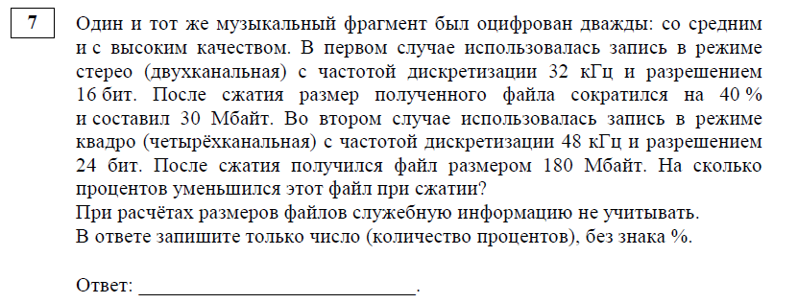

 | 230400
 | 1024 | 225

80

Лист3
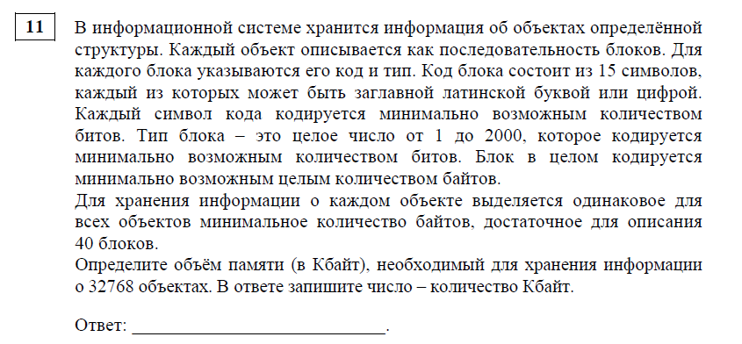

520

 | 17039360
 | 16640

Sheet3
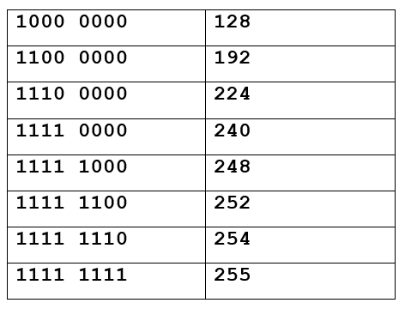

Sheet4
